Module
module 1:


module 2:

module 3


module 4:

module 5

module 6


module 7


module 8

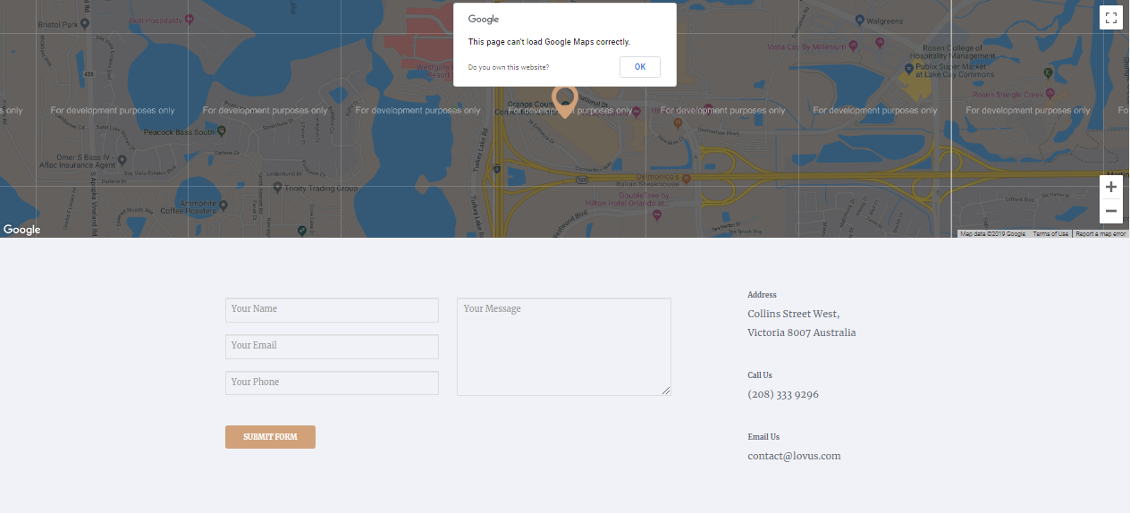
module 9

